Schedule
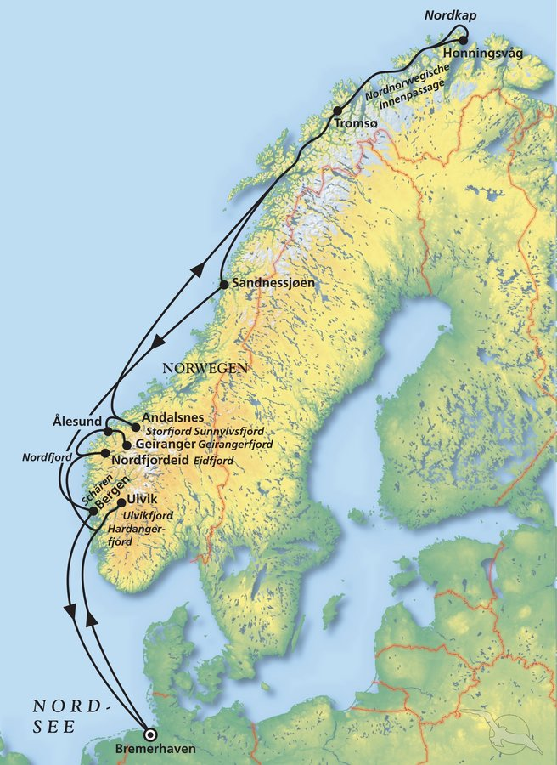
Norwegen auf den Spuren der Postschiffe
AMR135 | 14 Tage | 04.06.2025 - 18.06.2025

D | Date | Day | A/B/C | STA | STD | Port
1 | 4-Jun-25 | 2025-06-04 | B | 8:00:00 | 18:00:00 | Bremerhaven
2 | 5-Jun-25 | 2025-06-05 | - | - | - | Auf See
3 | 6-Jun-25 | 2025-06-06 | A | 8:00:00 | 17:00:00 | Ulvik / Norwegen ®
4 | 7-Jun-25 | 2025-06-07 | A | 12:00:00 | 20:00:00 | Nordfjordeid / Norwegen ®
5 | 8-Jun-25 | 2025-06-08 | A | 7:30:00 | 13:30:00 | Geiranger / Norwegen ®
 | 8-Jun-25 | 2025-06-08 | B | 19:00:00 | 22:00:00 | Ålesund / Norwegen
6 | 9-Jun-25 | 2025-06-09 | B | 7:00:00 | 15:00:00 | Åndalsnes / Norwegen
7 | 10-Jun-25 | 2025-06-10 | - | - | - | Auf See
8 | 11-Jun-25 | 2025-06-11 | B | 9:00:00 | 19:00:00 | Tromsø / Norwegen
9 | 12-Jun-25 | 2025-06-12 | B | 12:00:00 | 20:00:00 | Honningsvåg / Nordkap / Norwegen
10 | 13-Jun-25 | 2025-06-13 | - | - | - | Auf See
11 | 14-Jun-25 | 2025-06-14 | B | 13:00:00 | 19:00:00 | Sandnessjøen / Norwegen
12 | 15-Jun-25 | 2025-06-15 | - | - | - | Auf See
13 | 16-Jun-25 | 2025-06-16 | B | 9:00:00 | 22:00:00 | Bergen / Norwegen
14 | 17-Jun-25 | 2025-06-17 | - | - | - | Auf See
- | 18-Jun-25 | 2025-06-18 | B | 8:00:00 | 18:00:00 | Bremerhaven

